menu
Interno
 | Empleados | Asistencia | Productos | Ventas | Estadisticas
Externo
 | Nuevo | Atajos | Correo | Repositorio | Alumni

Esta foto de Autor desconocido está bajo licencia CC BY

asistencia
EMPLEADOS | 01/09/22 | 02/09/22 | 03/09/22 | 04/09/22 | 05/09/22 | 06/09/22 | 07/09/22 | 08/09/22 | 09/09/22 | 10/09/22 | 11/09/22 | 12/09/22 | 13/09/22 | 14/09/22 | 15/09/22 | 16/09/22 | 17/09/22 | 18/09/22 | 19/09/22 | 20/09/22 | 21/09/22 | 22/09/22 | 23/09/22 | 24/09/22 | 25/09/22 | 26/09/22 | 27/09/22 | 28/09/22 | 29/09/22 | 30/09/22 | Aus. | Asist. | sueldo | sueldo/1000 | Estadistica | Asist | Aus | Sueldo | valor hora | jornada
Racedo, Cristián | p | p |  |  | p | p | p | p | p |  |  | p | p | p | p | p |  |  | p | p | p | p | p |  |  | p | p | p | p | p | 8 | 22 | $ 88,000.00 | $ 88.00 | Promedio | 17 | 13 | $ 66,800.00 | $ 500.00 | 8
Perez, Juan | p |  |  |  | p | p |  | p |  | p |  | p |  | p | p | p |  |  | p | p |  | p |  | p |  | p | p | p |  | p | 13 | 17 | $ 68,000.00 | $ 68.00 | mayor | 22 | 17 | $ 88,000.00
Gomez, Gonzalo |  | p |  |  | p |  | p | p |  | p |  | p | p |  | p |  |  |  | p |  | p |  | p |  |  | p |  | p | p |  | 16 | 14 | $ 56,000.00 | $ 56.00 | menor | 13 | 8 | $ 52,000.00
Fernandez, Daniela | p | p | p |  |  | p |  | p | p | p |  | p | p |  | p | p |  |  | p |  | p | p |  | p |  | p | p | p |  | p | 11 | 19 | $ 76,000.00 | $ 76.00 | moda | 17 | 13 | $ 68,000.00
Lopez, Carla | p |  | p |  | p | p | p | p |  | p |  |  | p | p |  | p |  |  | p | p |  | p | p |  |  | p |  | p | p |  | 13 | 17 | $ 68,000.00 | $ 68.00 | mediana | 17 | 14 | $ 66,000.00
Martinez, Mariano |  | p | p |  |  | p | p |  | p |  |  | p | p |  | p | p |  |  | p |  |  | p | p | p |  | p |  | p |  | p | 14 | 16 | $ 64,000.00 | $ 64.00 | Total | 167 | 133 | $ 668,000.00
Gonzalez, Gonzalo | p | p |  |  | p |  |  |  |  |  |  | p |  | p | p | p |  |  |  |  |  |  | p | p |  |  | p | p | p | p | 17 | 13 | $ 52,000.00 | $ 52.00
Jimenez, Jorge | p |  | p |  | p | p |  |  | p |  |  | p | p |  | p |  |  |  | p | p | p | p | p | p |  | p |  | p | p | p | 12 | 18 | $ 72,000.00 | $ 72.00
Gimenez, Gabriela | p | p |  |  |  |  | p | p | p |  |  | p | p |  | p |  |  |  |  | p | p | p |  |  |  | p | p | p | p |  | 15 | 15 | $ 60,000.00 | $ 60.00
Larralde, Laura | p |  | p |  | p | p |  | p | p | p |  | p | p | p | p | p |  |  | p | p |  |  |  | p |  | p |  |  |  |  | 14 | 16 | $ 64,000.00 | $ 64.00
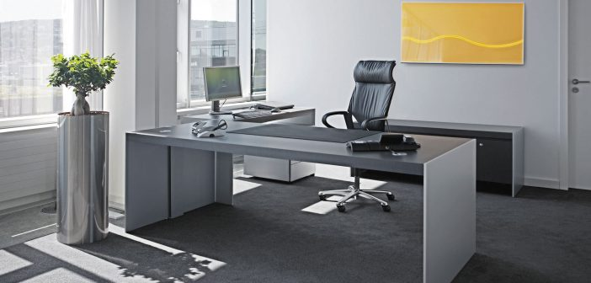
Total | 8 | 4 | 5 | 10 | 3 | 3 | 5 | 3 | 4 | 5 | 10 | 1 | 2 | 5 | 1 | 3 | 10 | 10 | 2 | 4 | 5 | 3 | 4 | 4 | 10 | 1 | 5 | 1 | 4 | 4 | 133 | 167 | $ 668,000.00

estadisticas
Sueldos Expresados en 1000
 | sueldo/1000
Racedo, Cristián | $88.00
Perez, Juan | $68.00
Gomez, Gonzalo | $56.00
Fernandez, Daniela | $76.00
Lopez, Carla | $68.00
Martinez, Mariano | $64.00
Gonzalez, Gonzalo | $52.00
Jimenez, Jorge | $72.00
Gimenez, Gabriela | $60.00
Larralde, Laura | $64.00
Asistencia Septiembre
 | Asistencia | Asistencia
Racedo, Cristián | 22 | 22
Perez, Juan | 17 | 17
Gomez, Gonzalo | 14 | 14
Fernandez, Daniela | 19 | 19
Lopez, Carla | 17 | 17
Martinez, Mariano | 16 | 16
Gonzalez, Gonzalo | 13 | 13
Jimenez, Jorge | 18 | 18
Gimenez, Gabriela | 15 | 15
Larralde, Laura | 16 | 16
Asistencia Septiembre
 | 22 | Aus.
Racedo, Cristián | 22 | 8
Perez, Juan | 17 | 13
Gomez, Gonzalo | 14 | 16
Fernandez, Daniela | 19 | 11
Lopez, Carla | 17 | 13
Martinez, Mariano | 16 | 14
Gonzalez, Gonzalo | 13 | 17
Jimenez, Jorge | 18 | 12
Gimenez, Gabriela | 15 | 15
Larralde, Laura | 16 | 14

Ventas Septiembre
 | empleado | cantidad
Racedo, Cristián | 1 | 4
Perez, Juan | 2 | 2
Gomez, Gonzalo | 3 | 5
Fernandez, Daniela | 4 | 3
Lopez, Carla | 5 | 4
Ventas
 | cantidad | recaudacion
Racedo, Cristián | 4 | $104,000.00
Perez, Juan | 2 | $45,700.00
Gomez, Gonzalo | 5 | $51,400.00
Fernandez, Daniela | 3 | $32,600.00
Lopez, Carla | 4 | $53,800.00
Rendimiento Trimestral
 | tri-1 | tri-2 | tri-3
Racedo, Cristián | 9 | 8 | 7
Perez, Juan | 2 | 6 | 6
Gomez, Gonzalo | 6 | 5 | 4
Fernandez, Daniela | 8 | 3 | 9
Lopez, Carla | 6 | 8 | 5
Martinez, Mariano | 3 | 3 | 1
Gonzalez, Gonzalo | 7 | 1 | 6
Jimenez, Jorge | 5 | 7 | 8
Gimenez, Gabriela | 2 | 9 | 4
Larralde, Laura | 3 | 1 | 8

